微生信示例226
sample | group | value | https://www.bioinformatics.com.cn/plot_basic_circle_group_bars_plot_226
s1 | A | 89
s2 | A | 13 | 输出示例图
s3 | A | 46
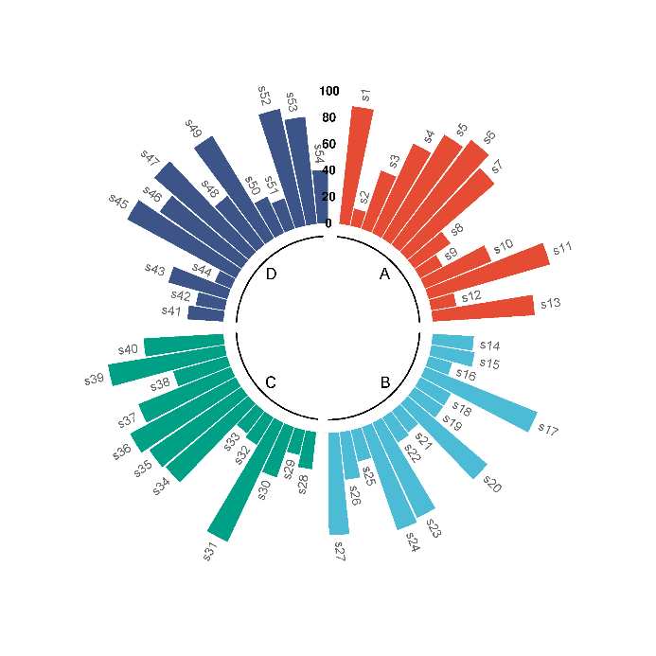
s4 | A | 74
s5 | A | 91
s6 | A | 99
s7 | A | 87
s8 | A | 33
s9 | A | 19
s10 | A | 54
s11 | A | 95
s12 | A | 19
s13 | A | 77
s14 | B | 31
s15 | B | 33
s16 | B | 18
s17 | B | 91
s18 | B | 26
s19 | B | 26
s20 | B | 79
s21 | B | 20 | B站：极坐标分组柱状图绘制视频教程
s22 | B | 22
s23 | B | 79 | 注意：
s24 | B | 82
s25 | B | 24
s26 | B | 36
s27 | B | 77 | 使用问题，或数据分析合作意向
s28 | C | 28 | 请微信扫码联系我们

s29 | C | 19
s30 | C | 40
s31 | C | 99
s32 | C | 24
s33 | C | 21
s34 | C | 82
s35 | C | 84
s36 | C | 90
s37 | C | 75
s38 | C | 42
s39 | C | 89
s40 | C | 60
s41 | D | 27
s42 | D | 22
s43 | D | 46
s44 | D | 13
s45 | D | 93
s46 | D | 75
s47 | D | 94
s48 | D | 46
s49 | D | 90
s50 | D | 30
s51 | D | 24
s52 | D | 90
s53 | D | 81
s54 | D | 40

